Sheet1
OOD |  |  |  |  | １１.プログラム機能設計書 |  |  |  |  |  |  |  |  |  |  |  |  |  |  |  |  |  |  |  |  |  |  | 8/14
システム名： Web-eラーニング |  |  |  |  |  |  |  |  |  | 機能名： Reading問題画面（機能ID:U211） |  |  |  |  |  |  |  |  |  |  |  |  |  | 作成日： 2013/11/21 |  |  |  | 作成者： 八代和洋

 | 【１－１．概要説明】
 |  |  | ・Readingの問題画面の表示

 | 【１－２．画面レイアウト定義】

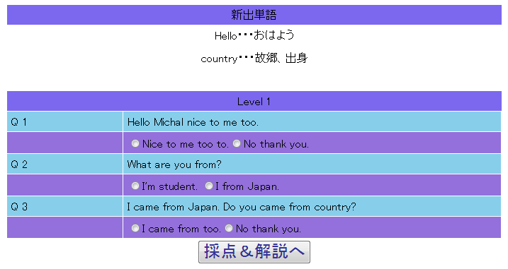
(1)

(2)

(3)

(4)

(5)

 | 【１－３．画面項目定義】
 |  | 番号 | 項目名 |  |  |  | 項目名（英字） | 属性 |  | 型 |  | 桁数 (Byte) | I/O | 必須チェック | 入力制限 |  |  |  | 表示形式 （編集仕様） | DBアクセス | 対応テーブルカラム |  | 詳細
 |  |  |  |  |  |  |  |  |  |  |  |  |  |  | かな | カタカナ | 英字 | 数値
 |  | (1) | タイトル |  |  |  | lblTitle | label |  | String |  | 100 | O | - | - | - | - | - | - |  | - |  | 画面タイトルの表示
 |  | (2) | 進出単語 |  |  |  | lblNewword | label |  | String |  | 100 | O | - | - | - | - | - | - |  | -
 |  | (3) | 問題文 |  |  |  | lblQuestion | label |  | String |  | 800 | O | - | - | - | - | - | - | (1) | 練習問題管理表 |  | 核問題の問題文の表示
 |  | (4) | 選択肢 |  |  |  | lblSelection | label radiobtom |  | String |  | 400 | I | - | - | - | - | - | - | (2) | 練習問題管理表 |  | 問題の回答を選択
 |  | (5) | 解説画面切り替えボタン |  |  |  | btnKaisetu | link button |  | - |  | - | I | - | - | - | - | - | -

 | 【１－４．入力パラメータ】
 |  | なし。

 | 【１－５．イベント詳細定義】
 |  |  |  |  |  |  |  |  |  |  |  |  |  |  |  |  |  |  |  |  |  | ＰＴ実施結果記入欄
 |  | № | イベント／条件 |  |  |  |  | 処理内容 |  |  |  |  |  |  |  |  |  |  |  |  |  | 実施日 |  |  | 結果 | 実施日 | 結果 | 実施日 | 結果
 |  | 1 | 自画面表示時 |  |  |  |  | 【表示処理】
 |  |  |  |  |  |  |  |  | 1．タイトルの表示
 |  |  |  |  |  |  |  |  | 2．新出単語の表示
 |  |  |  |  |  |  |  |  | 3．問題文の表示
 |  |  |  |  |  |  |  |  | 4．選択肢の表示
 |  |  |  |  |  |  |  |  | 5．採点、解説ページに移動するボタンの表示

 |  | 2 | 問題文表示 |  |  |  |  | 【表示方法】
 |  |  |  |  |  |  |  |  | DBアクセス(1)参照

 |  | 3 | 選択肢表示 |  |  |  |  | 【表示方法】
 |  |  |  |  |  |  |  |  | DBアクセス(2)参照

 |  | 4 | 採点&解説へボタン押下時 |  |  |  |  | 【画面遷移】
 |  |  |  |  |  |  |  |  | ①URL
 |  |  |  |  |  |  |  |  |  |  | /ReadingKaisetu
 |  |  |  |  |  |  |  |  | ②遷移先
 |  |  |  |  |  |  |  |  |  |  | U212(Reading解説画面)
 |  |  |  |  |  |  |  |  | ③パラメータ
 |  |  |  |  |  |  |  |  |  |  | 設計書のReading解説画面のインターフェースを参照

 | 【１－６．DBアクセス】

 |  | (1)問題文検索
 |  |  |  | 取得カラム名
 |  |  |  |  |  | 練習問題管理表.問題ID
 |  |  |  | 検索対象テーブル名
 |  |  |  |  |  | 練習問題管理表
 |  |  |  | 検索条件
 |  |  |  |  |  | 教科表.教科ID=分野表.教科ID
 |  |  |  |  |  | 科目表.科目ID=練習問題管理表.科目ID
 |  |  |  |  |  | 分野表.分野ID=練習問題管理表.分野ID

 |  | (2)選択肢検索
 |  |  |  | 取得カラム名
 |  |  |  |  |  | 練習問題管理表.問題ID
 |  |  |  | 検索対象テーブル名
 |  |  |  |  |  | 練習問題管理表
 |  |  |  | 検索条件
 |  |  |  |  |  | 教科表.教科ID=分野表.教科ID
 |  |  |  |  |  | 科目表.科目ID=練習問題管理表.科目ID
 |  |  |  |  |  | 分野表.分野ID=練習問題管理表.分野ID

